상품제안서
나빌레라 한지 나비목단쌍합 자개보석함 | 상품코드: S38823

 |  |  |  |  |  |  | 02-713-8555 | www.synergygift.co.kr
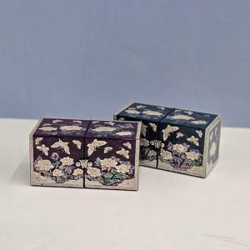

【상세/제작정보】

【인쇄/포장옵션】 | 실크 / 포장지포장

【공급단가】 | 수량 | 10~ | 50~ | 100~ | 300~ | 500~
*VAT별도 | 단가 | 51,250원 | 50,430원 | 49,200원 | 47,970원 | 47,140원

【상품 URL】 | https://www.synergygift.co.kr:443/src/goods_detail.php?gdno=38823

